Home
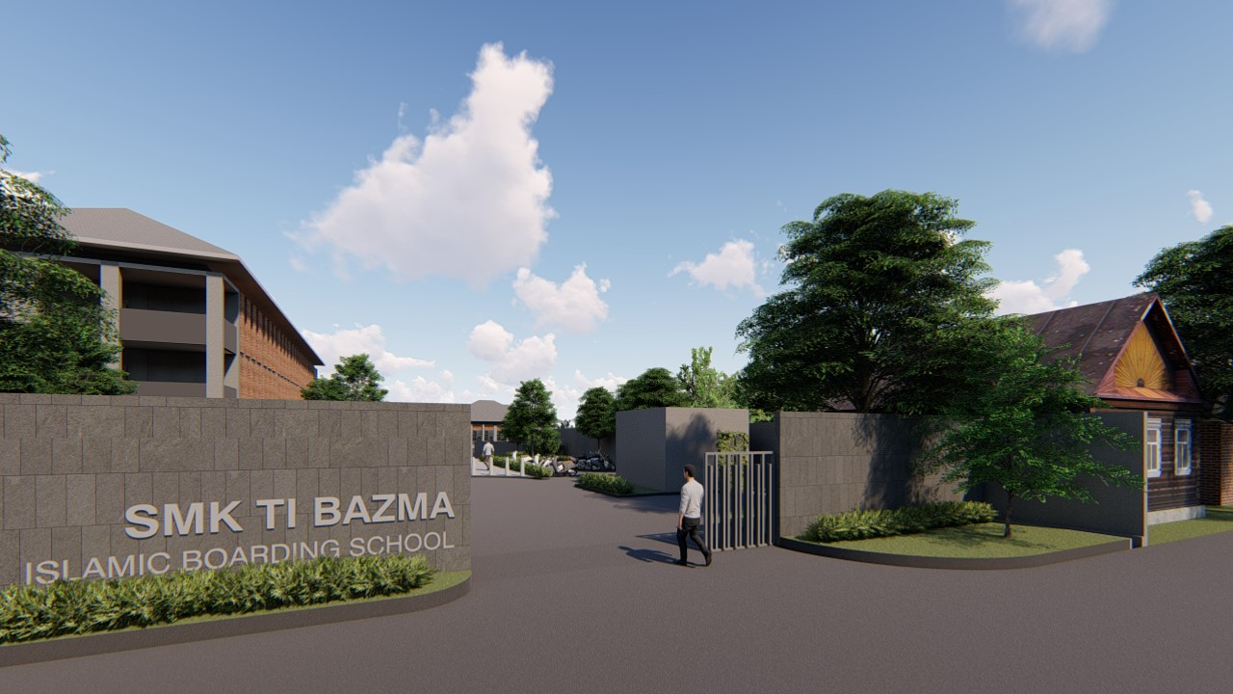
HOME
ABOUT

Belajar Excell bersama Anas Nasuha

LATIHAN IF 1
LOOKUP

LATIHAN IF 2
VLOOKUP

LATIHAN IF 3

CONTACT

About
MUHAMAD DZIKRI FAUZAN ADALAH GURU TERTAMPAN DI SMK TI BAZMA

HOME

Contact
Jl. Cicadas-Cikampak depan SDN 1 Cicadas, Ciampea, Bogor, Jawa Barat

HOME

SOAL 1
 | IF(Pernyataan;Nilai Benar;Nilai Salah)

No | KODE | NAMA | GAJI POKOK | STATUS | Soal
1 | A | Fayyadh Rantisi | 2.000.000 | Karyawan Lama | 1. Rule untuk mengisi Gaji Pokok
2 | B | Gemi Widodo | 1.000.000 | Karyawan Baru | Jika Kode ="A" maka 2.000.000
3 | B | Hafith Muhammad Fauzan | 1.000.000 | Karyawan Baru | Jika Kode ="B" maka 1.000.000
4 | A | Hanif Gibran Shidik | 2.000.000 | Karyawan Lama
5 | A | Ibrahim | 2.000.000 | Karyawan Lama | 2. Rule untuk mengisi Status
6 | B | Mufiz Ihsanulhaq | 1.000.000 | Karyawan Baru | Jika Kode = "A" maka "Karyawan Lama"
7 | A | Muhammad Abdullah Abdul Aziz | 2.000.000 | Karyawan Lama | Jika Kode = "B" maka "Karyawan Baru"
8 | A | Muhammad Faiq Mustanir | 2.000.000 | Karyawan Lama
9 | B | Muhammad Ibrahim | 1.000.000 | Karyawan Baru | Anas Nasuha X-SIJA
10 | A | Muhammad Raka Apandi | 2.000.000 | Karyawan Lama
11 | B | Muhammad Saeful Ramadhan | 1.000.000 | Karyawan Baru
12 | B | Radid Aditia Renaldi | 1.000.000 | Karyawan Baru
13 | B | Rofi Dzaki Abdul Aziz | 1.000.000 | Karyawan Baru
14 | A | Sahrul Romadhon | 2.000.000 | Karyawan Lama
HOME

SOAL 2
 | Daftar Nilai Informatika Bab Office Fundamental |  |  |  |  |  |  |  | Anas Nasuha X-SIJA
 | SMK TI BAZMA

 | Nomor Siswa | Nama | Kelas | Nilai |  | Rata-Rata | Keterangan | Grade
 |  |  |  | Teori | Praktek
 | 1001 | Muhammad Faiq Mustanir | X-SIJA | 95 | 97 | 96.2 | Lulus | Istimewa
 | 1002 | Muhammad Ibrahim | X-SIJA | 85 | 90 | 88 | Lulus | Baik
 | 1003 | Muhammad Raka Apandi | X-SIJA | 70 | 74 | 72.4 | Lulus | Kurang
 | 1004 | Muhammad Saeful Ramadhan | X-SIJA | 82 | 65 | 71.8 | Lulus | Kurang
 | 1005 | Radid Aditia Renaldi | X-SIJA | 86 | 80 | 82.4 | Lulus | Cukup
HOME
 | 1006 | Rofi Dzaki Abdul Aziz | X-SIJA | 75 | 82 | 79.2 | Lulus | Cukup
 | 1007 | Sahrul Romadhon | X-SIJA | 45 | 60 | 54 | Gagal | Parah
 | 1008 | Syahban Syahputra | X-SIJA | 65 | 55 | 59 | Gagal | Parah

1 | Rule Pengisian Soal Rata-Rata |  |  | 3 | Rule Pengisian Soal Grade
 | 40% dari nilai teori + 60% dari nilai Praktek |  |  |  | Jika rata-rata >= 95 maka ”Istimewa”
 |  |  |  |  | Jika rata-rata >= 85 maka ”Baik”
2 | Rule Pengisian Soal Keterangan |  |  |  | Jika rata-rata >= 75 maka ”Cukup”
 | Jika rata-rata >= 60, maka “Lulus” |  |  |  | Jika rata-rata >= 60 maka ”Kurang”
 | jika dibawah 60 maka “Gagal” |  |  |  | Jika rata-rata < 60 maka ”Belum Tuntas”

LOOKUP
FUNGSI LOOKUP(Sel Uji;NamaTabelBantu;NoKolom/NoBaris) lengkapnya LOOKUP, salah satu fungsi pencarian dan referensi, saat Anda harus mencari di dalam satu baris atau satu kolom dan menemukan nilai dari posisi yang sama dalam baris atau kolom kedua.

Data Hasil Penjualan Laptop
Toko Zona Laptop

Kode Laptop | Merk Laptop | Harga Laptop | Jumlah Laptop | Total Harga
As | Asus | Rp6,999,000 | 10 | Rp69,990,000
As | Asus | Rp6,999,000 | 12 | Rp83,988,000
L | Lenovo | Rp7,000,000 | 8 | Rp56,000,000
HOME
Ac | Acer | #N/A | 15 | #N/A
H | HP | #N/A | 20 | #N/A
D | DELL | #N/A | 20 | #N/A
D | DELL | #N/A | 15 | #N/A
H | HP | #N/A | 10 | #N/A
D | DELL | #N/A | 25 | #N/A
L | Lenovo | Rp7,000,000 | 5 | Rp35,000,000
Total Penjualan |  |  |  | #N/A

 |  |  |  | Tabel Bantu |  | Tabel Bantu
 |  |  |  | Kode Laptop | Merk Laptop | Kode Laptop | As | L
 |  |  |  | As | Asus | Harga | Rp6,999,000 | Rp7,000,000
 |  |  |  | L | Lenovo
 |  |  |  | Ac | Acer
 |  |  |  | D | DELL
Gunakan HLOOKUP
 |  |  |  | H | HP

Gunakan VLOOKUP

SOAL 3
HASIL UJIAN KOMPUTER "SMK TI BAZMA"
Informatika Bab Microsoft Office

NIS | Nama Siswa | Ms Windows | Ms. Word | Ms. Excel | Rata-Rata | Nilai Huruf | Keterangan
101 | Anas Nasuha | 78 | 80 | 80 | 79.33 | C | Cukup Baik | Anas Nasuha X-SIJA
102 | Adli Fathi Rayhan | 85 | 90 | 88 | 87.67 | B | Baik
103 | Ahmad Tauhid | 75 | 86 | 82 | 81.00 | C | Cukup Baik
104 | Attar Rifai | 86 | 80 | 90 | 85.33 | B | Baik
105 | Dhiaraqi Ahmad Khairuzan | 90 | 93 | 92 | 91.67 | B | Baik
106 | Diandra Vieri Dwi A | 60 | 62 | 55 | 59.00 | E | Gagal
107 | Fadhil Rabbani | 95 | 97 | 98 | 96.67 | A | Istimewa
HOME
108 | Fayyadh Rantisi | 60 | 65 | 60 | 61.67 | D | Kurang Baik
Jumlah Siswa |  |  |  |  |  |  | 8
Nilai rata-rata semua siswa |  |  |  |  |  |  | 80.29
Nilai tertinggi rata-rata |  |  |  |  |  |  | 96.67
Nilai terendah rata-rata |  |  |  |  |  |  | 59.00

VLOOKUP
Latihan
Soal ke-1 | Data Pejualan Barang PT.LARIS MANIS
 | Jl. Perintis Kemerdekaan 71c Telp. (0251)345121

 | No | Kode | Nama | Harga | Jumlah | Total harga | Discount | Harga Akhir
 |  | Barang | Barang | Satuan
 | 1 | GV-166 | Router | Rp.375,000.- | 12 | Rp.4,500,000.- | Rp.675,000.- | Rp.3,825,000.-
 | 2 | BV-123 | HUB | Rp.125,000.- | 11 | Rp.1,375,000.- | Rp.206,250.- | Rp.1,168,750.-
 | 3 | AZ-120 | Modem | Rp.260,000.- | 12 | Rp.3,120,000.- | Rp.312,000.- | Rp.2,808,000.-
 | 4 | FV-160 | Switch | Rp.1,050,000.- | 10 | Rp.10,500,000.- | Rp.1,050,000.- | Rp.9,450,000.-
 | 5 | CV-123 | Bridge | Rp.1,500,000.- | 10 | Rp.15,000,000.- | Rp.1,500,000.- | Rp.13,500,000.-
 | 6 | DY-123 | Access Point | Rp.100,000.- | 2 | Rp.200,000.- | Rp.30,000.- | Rp.170,000.-

 | Tabel Bantu :
 | Kode | Nama barang | Harga Satuan | Discount
 | AZ-120 | Modem | 260000 | 10%
 | GV-166 | Router | 375000 | 15%
 | BV-123 | HUB | 125000 | 15%
 | FV-160 | Switch | 1050000 | 10%
 | CV-123 | Bridge | 1500000 | 10%
 | DY-123 | Access Point | 100000 | 15%

Tabel Bantu | No | Nama | Usia | Alamat |  | No | Nama | Usia
Soal ke-2 | 1 | Fadhil | 20 | Bandung |  | 4 | Hafith | 20
 | 2 | Rofi | 21 | Jakarta
HOME
 | 3 | Faiq | 19 | Bandung |  | No | Nama | Usia
 | 4 | Hafith | 20 | Jakarta |  | 1 | Fadhil | 20
 | 5 | Hanif | 22 | Bandung
 | 6 | Raka | 21 | Semarang |  | No | Nama | Usia
 |  |  |  |  |  | 5 | Hanif | 22

 |  |  |  |  |  | No | Nama | Usia
 |  |  |  |  |  | 2 | Rofi | 21

 |  |  |  |  |  | No | Nama | Usia
 |  |  |  |  |  | 6 | Raka | 21

